Oppgave 16
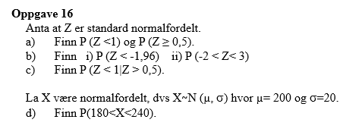
Z~N(0,1)
a) P(Z<1)=P(Z≤1)= | 0.841
P(Z≥0,5)=1-P(Z≤0,5)= | 0.309

b) i) P(Z<-1.96)=P(Z≤-1,96)= | 0.025
ii)P(-2<Z<3)=P(Z≤3)-P(Z≤-2)= | 0.976
$$P\left(Z<1 | Z>0,5\right)=\frac{P(Z<1∩Z>0,5)}{P\left(Z>0,5\right)}=\frac{P(0,5<Z<1)}{P(Z>0,5)}=\frac{P\left(Z≤1\right)−P(Z≤0,5)}{1−P(Z≤0,5)}=$$
c) |  |  | 0.486

d) X~N (200, 20)
P(180<X<240)=P(X≤240)-P(X≤180)= |  | 0.819

